顧客データ(freee Import用)
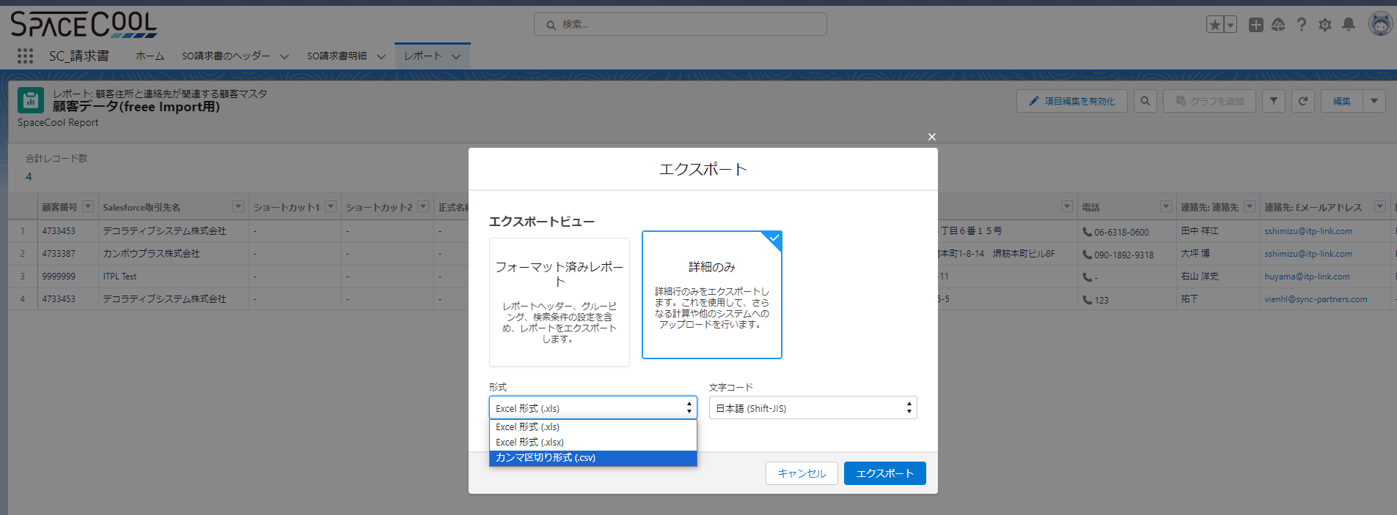
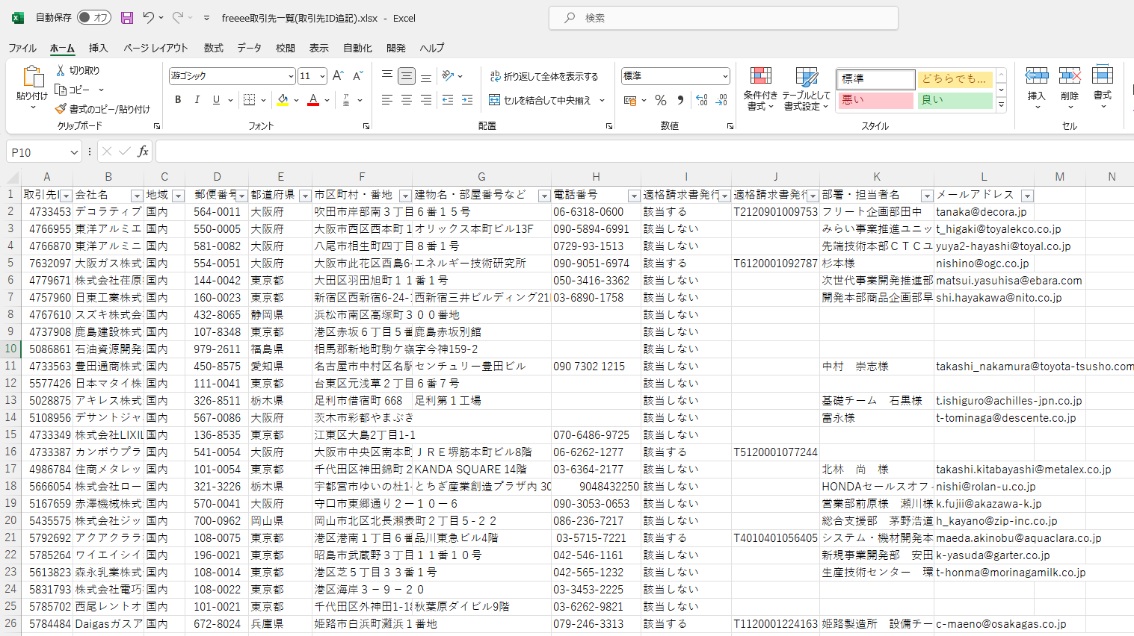
１．レポート名：顧客データ(freee Import用) |  |  |  |  | このカラムは右山さんが追加しましたか？私は「(freee)Importデータの確認_20230819.xlsx」フィアルからコピーしましたが
２．レポートの項目一覧 |  |  |  |  | 👇
 |  | SpaceCoolのFreeeの項目 | Sandboxのレポートの項目 | 必須・任意 | 要否フラグ | 内容説明情報 | コメント
 | 1 | 取引先コード | 顧客番号 | 必須 | 要 | 取引先コード
 | 2 | 名前（通称） | Salesforce取引先名 | 必須 | 要 | 登録する名前（通称）を255文字以内
 | 3 | ショートカット1 | ショートカット1 | 任意 | 不要 | ショートカット1を255文字以内
 | 4 | ショートカット2 | ショートカット2 | 任意 | 不要 | ショートカット1を255文字以内
 | 5 | 正式名称（帳票出力時に使用される名称） | 正式名称 | 任意 | 要 | 正式名称を255文字以内
 | 6 | カナ名称 | カナ名称 | 任意 | 不要 | 正式名称のカナ表記を255文字以内 | 2023/8/21:要否フラグは何ですか →不要を入力しました
 | 7 | 敬称 | 敬称 | 任意 | 要 | 敬称を次のいずれかから入力します。 御中 様 | 2023/8/21:「敬称」項目は必須ですが「freeee取引先一覧(取引先ID追記).xlsx」ファイルに「敬称」の情報がありません。どうすればよろしでしょうか。 →会社が対象なので「御中」で良いです
 | 8 | 事業所種別 | 事業所種別 | 任意 | 不要 | 事業所種別を次のいずれかから入力します。 法人 個人事業主
 | 9 | 地域 | 地域 | 任意 | 不要 | 地域を次のいずれかから入力します。 国内 国外
 | 10 | 郵便番号 | 郵便番号 | 任意 | 要 | 郵便番号を半角数字
 | 11 | 都道府県 | 都道府県 | 任意 | 要 | 都道府県を「北海道」〜「沖縄県」まで
元のFreeのデータ
分けたデータ
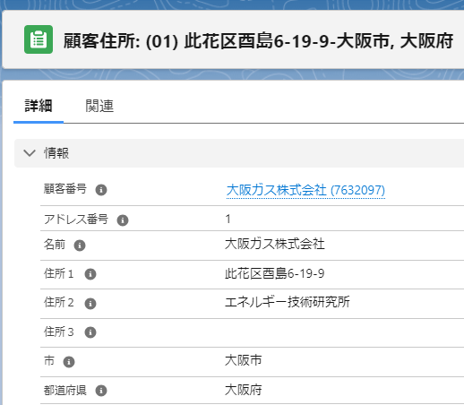
 | 12 | 市区町村・番地 | 市 | 任意 | 要 | 市区町村から番地まで | Freeeの住所の構成は「市区町村・番地」と「建物名・部屋番号など」分けますがRS環境に「市」,「区、町、番号」⇒(Address1),「建物部屋番号」⇒(Address2)を分けました。 もし「市区町村・番地」を「市」とマッピングし、「建物名・部屋番号など」を「Address 1」とマッピングする場合、項目「建物部屋番号」の内容が不足する可能性があります。私はマスターファイルのデータ構造をFreeeに適応するために変更する提案を考えております。以下のように変更する予定ですが、ご確認をお願いいたします。 RS内では、「市」および「Address 1」は必須項目となっているため、これらの項目を入力する必要があります。そのため、データを分割してこれら2つの項目を入力する必要があります. 「市区町村 」⇒市 「番地」と「建物名・部屋番号など」⇒Address 1 Address２は必須な項目ではないですので入力しなくて問題ないです。 以上の分けるかたによってFreeeにImportした後データは以下のイメージです。右の例をご参照ください。 →理解できていないのですが、RootStockでどのようにデータ入力が変わるのでしょうか？RootStockのイメージ(大阪ガス株式会社を例)を右側に付けているので、それがどう変わるのかで教えてください。
 | 13 | 建物名・部屋番号など | 住所１ | 任意 | 要 | 建物名や部屋番号など |  | 市区町村・番地 | 建物名・部屋番号など | 市区町村・番地= RS の「市」項目 | 建物名・部屋番号など= RSの「Address１」項目
 | 14 | 電話番号 | 電話 | 任意 | 要 | 電話番号-半角数字 |  | 大阪市西区西本町１丁目４番１号 | オリックス本町ビル13F | 大阪市西区 | 西本町１丁目４番１号オリックス本町ビル13F
 | 15 | 営業担当者名 | 連絡先: 連絡先 | 任意 | 要 | 営業担当者名 |  | 八尾市相生町四丁目８番１号 |  | 八尾市 | 相生町四丁目８番１号
 | 16 | 営業担当者メールアドレス | 連絡先: Eメールアドレス | 任意 | 要 | 営業担当者メールアドレスを、半角英数 および メールアドレスに使用できる記号 |  | 大阪市此花区酉島6-19-9 | エネルギー技術研究所 | 大阪市此花区 | 酉島6-19-9エネルギー技術研究所
 | 17 | 請求書送付方法 | 問合わせ方法 | 任意 | 要 | 請求書送付方法を次のいずれかから入力します。 メール 郵送 メールと郵送 | 2023/8/21:RSの環境に送付方法はメール、FAX、電話番号です。郵送方法がありありません。どうすればよろしでしょうか。 →データ項目の追加はできないですか？テーブルにデータ1つ追加できれば済む話かと思うので、もしその対応可能ならデータ追加で。方法分からなければ北川さんに質問ですね。 | 大田区羽田旭町１１番１号 |  | 大田区 | 羽田旭町１１番１号
 | 18 | 銀行名 | 銀行名 | 任意 | 不要 | 取引先の銀行名 |  | 新宿区西新宿6-24-1 | 西新宿三井ビルディング21F | 新宿区 | 西新宿6-24-1西新宿三井ビルディング21F
 | 19 | 銀行名（カナ） | 銀行名（カナ） | 任意 | 不要 | 「銀行名」のカナ表記 |  | 浜松市南区高塚町３００番地 |  | 浜松市南区 | 高塚町３００番地
 | 20 | 銀行番号 | 銀行番号 | 任意 | 不要 | 「銀行名」の金融機関コードを半角数字4桁 |  | 港区赤坂６丁目５番１１号 | 鹿島赤坂別館 | 港区 | 赤坂６丁目５番１１号鹿島赤坂別館
 | 21 | 支店名 | 支店名 | 任意 | 不要 | 取引先銀行の支店名
 | 22 | 支店名（カナ） | 支店名（カナ） | 任意 | 不要 | 「受取人名」のカナ表記
 | 23 | 支店番号 | 支店番号 | 任意 | 不要 | 「支店名」の支店コードを半角数字3桁
 | 24 | 口座種別 | 口座種別 | 任意 | 不要 | 口座種別を次のいずれかから入力します。 普通 当座 納税準備預金 貯蓄 その他
 | 25 | 口座番号 | 口座番号 | 任意 | 不要 | 口座番号を7桁以内
 | 26 | 受取人名 | 受取人名 | 任意 | 不要 | 取引先口座の受取人名（口座名義人名）
 | 27 | 受取人名（カナ） | 受取人名（カナ） | 任意 | 不要 | 「受取人名」のカナ表記
 | 28 | 入力候補 | 入力候補 | 任意 | 不要 | 取引登録時などで入力候補として表示するかどうかを、次のいずれかから入力します。 使用する 使用しない ※ 次の場合は自動的に「使用する」の設定で登録されます。 「入力候補」の項目を設けずにインポートした場合 「入力候補」の項目は設けたが空欄でインポートした場合
 | 29 | 適格請求書発行事業者 | 適格請求書発行事業者 | 任意 | 要 | 適格請求書発行事業者に該当するかどうかを、次のいずれかから入力します。 該当する 該当しない | 2023/8/21:この項目はＲＳ環境に項目がありませんので、新しい項目を追加してデータを入力すると考えます。そんなことをしても大丈夫ですか？。 →RootStockでは出せないので空欄で良いです。項目追加は不要です。
 | 30 | 適格請求書発行事業者の登録番号 | 適格請求書発行事業者の登録番号 | 任意 | 要 | 「適格請求書発行事業者に該当するか」項目に「該当する」を入力した場合に入力する項目です 先頭に（半角・大文字の）「T」 + それに続けて13桁の半角数字（例：「T1234567890123」など）。 先頭の「T」を除く13桁の半角数字のみ（例：「1234567890123」） | 2023/8/21:この項目はＲＳ環境に項目がありませんので、新しい項目を追加してデータを入力すると考えます。そんなことをしても大丈夫ですか？。 →RootStockでは出せないので空欄で良いです。項目追加は不要です。

３．レポートをエクスポート方法
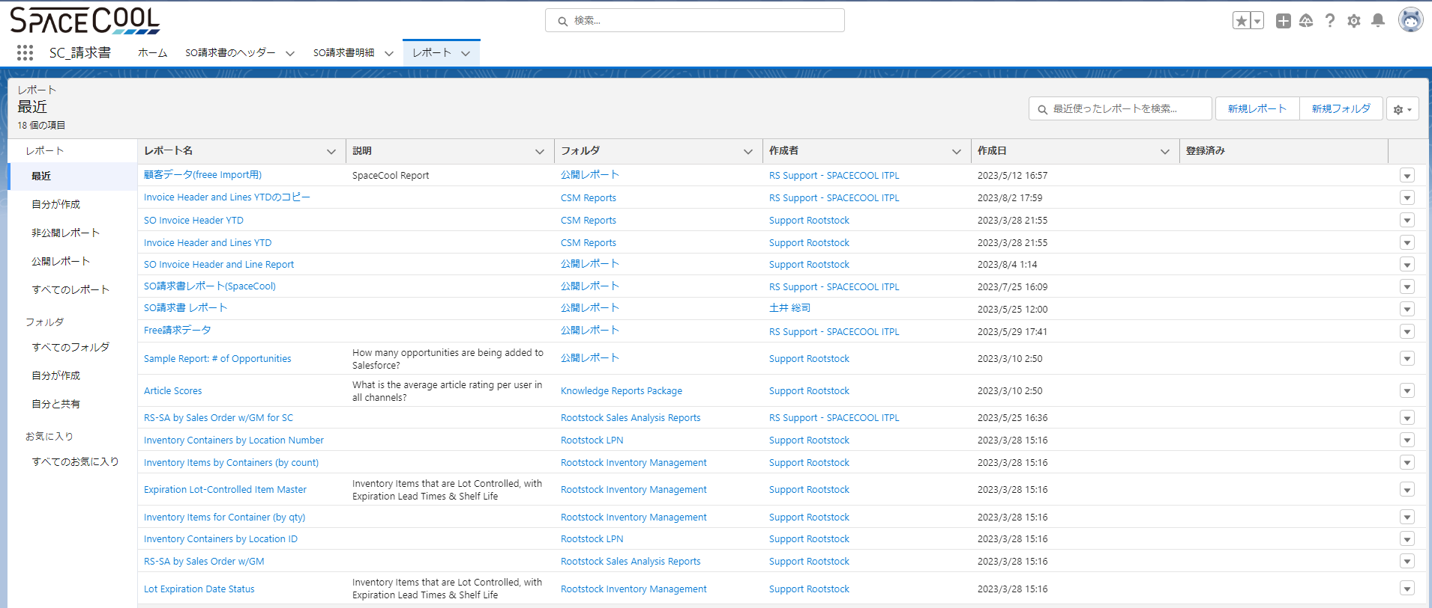

 |  | エクスポートビュー：詳細のみ
 |  | 形式：カンマ区切り形式（.csv）
 |  | 文字コード：日本語（Shift-JIS）

顧客の住所
これはFreeeからエクスポートされたSPACECOOLのデータです。
freeee取引先一覧(取引先ID追記).xlsx
 | 都道府県 | 市区町村・番地 | 建物名・部屋番号など
 | 大阪府 | 吹田市岸部南３丁目６番１５号
テーブル１ | 大阪府 | 大阪市西区西本町１丁目４番１号 | オリックス本町ビル13F
 | 大阪府 | 八尾市相生町四丁目８番１号
 | 大阪府 | 大阪市此花区酉島6-19-9 | エネルギー技術研究所
 | 東京都 | 大田区羽田旭町１１番１号
 | 東京都 | 新宿区西新宿6-24-1 | 西新宿三井ビルディング21F

 | これはRootstockで入力が必要な項目です。都道府県、市、住所1
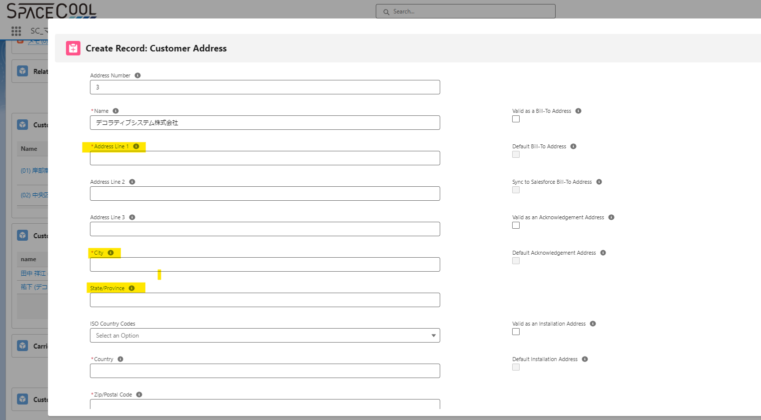

 | テーブル1のデータに基づいて、以下のテーブル2のデータを作成し、Rootstockに入力します。
 | 都道府県 | 市 | 住所１
 | 大阪府 | 吹田市 | 岸部南３丁目６番１５号
テーブル２ | 大阪府 | 大阪市 | 西区西本町１丁目４番１号オリックス本町ビル13F
 | 大阪府 | 八尾市 | 相生町四丁目８番１号
 | 大阪府 | 大阪市 | 此花区酉島6-19-9エネルギー技術研究所
 | 東京都 | 大田区 | 羽田旭町１１番１号
 | 東京都 | 新宿区 | 西新宿6-24-1西新宿三井ビルディング21F

 | Rootstockにテーブル2のデータを入力した場合、CSVファイルをエクスポートすると、以下のテーブル3のようになります。そして、これはSPACECOOLの元の住所（テーブル1）とは異なるものになります。
 | 都道府県 | 市区町村・番地 | 建物名・部屋番号など
 | 大阪府 | 吹田市 | 岸部南３丁目６番１５号
 | 大阪府 | 大阪市 | 西区西本町１丁目４番１号オリックス本町ビル13F
テーブル３ | 大阪府 | 八尾市 | 相生町四丁目８番１号
 | 大阪府 | 大阪市 | 此花区酉島6-19-9エネルギー技術研究所
 | 東京都 | 大田区 | 羽田旭町１１番１号
 | 東京都 | 新宿区 | 西新宿6-24-1西新宿三井ビルディング21F

 | 上記のような違いは問題ありませんか？
 | SPACECOOLに対して、Rootstockに合わせて住所形式を変更する提案を行うべきでしょうか

請求データ(freee Import用)
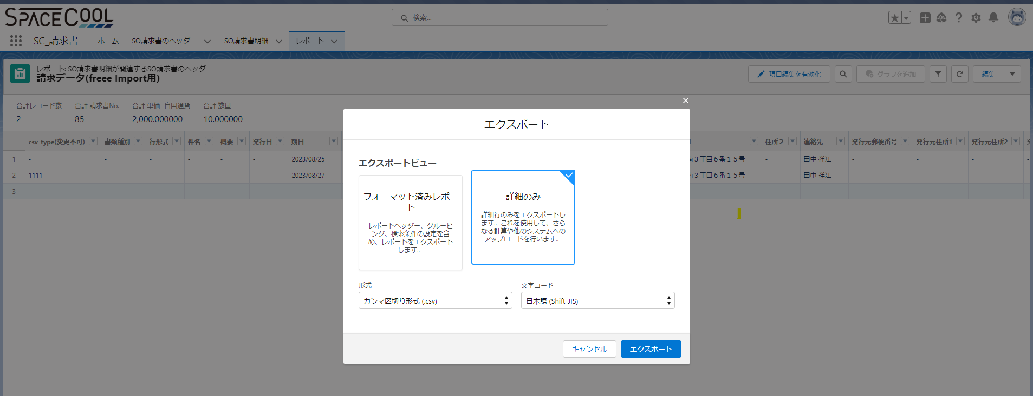
１．レポート名：請求データ(freee Import用)
２．レポートの項目一覧
 | SpaceCoolのFreeeの項目 | Sandboxのレポートの項目
 | csv_type(変更不可) | csv_type(変更不可)
 | 書類種別 | 書類種別
 | 行形式 | 行形式
 | 件名 | 件名
 | 概要 | 概要
 | 発行日 | 発行日
 | 期限 | 期日
 | 番号 | 請求書No.
 | 計上日 | 計上日
 | 取引先敬称 | 取引先敬称
 | 取引先郵便番号 | 郵便番号
 | 取引先名称 | 顧客
 | 取引先住所1 | 住所１
 | 取引先住所2 | 住所２
 | 取引先担当者氏名 | 連絡先
 | 発行元郵便番号 | 発行元郵便番号
 | 発行元住所1 | 発行元住所1
 | 発行元住所2 | 発行元住所2
 | 発行元担当者氏名 | 発行元担当者氏名
 | 備考 | 振込先
 | 振込先 | 内税/外税
 | 内税/外税 | 製品
 | 品名 | 単価 -自国通貨
 | 単価 | 数量
 | 数量 | 販売単位
 | 単位 | 金額
 | 金額 | 消費税
 | 消費税 | 行の種類
 | 行の種類 | 勘定科目
 | 勘定科目 | 税区分
 | 税区分 | 部門
 | 部門 | 品目
 | 品目 | メモタグ
 | メモ | セグメント1
 | セグメント1 | セグメント2
 | セグメント2 | セグメント3
 | セグメント3

３．レポートをエクスポート方法

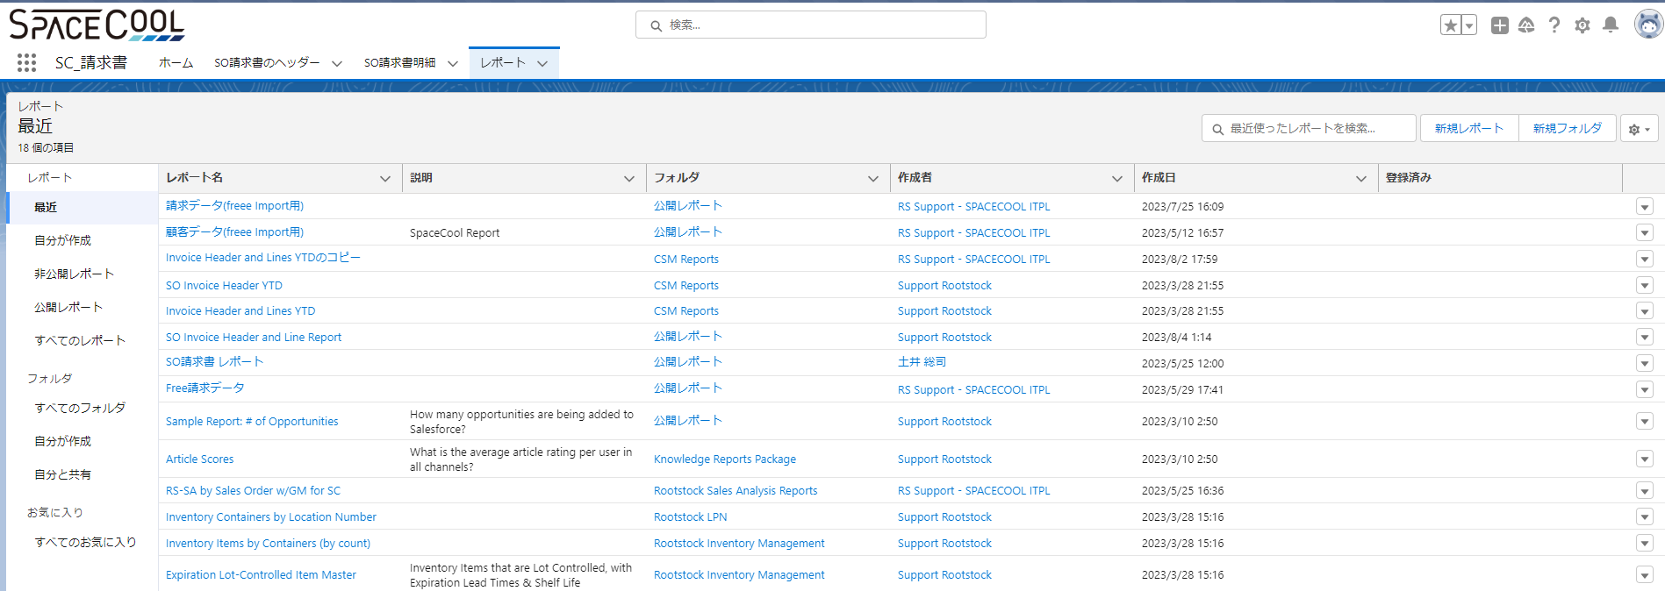

 | エクスポートビュー：詳細のみ
 | 形式：カンマ区切り形式（.csv）
 | 文字コード：日本語（Shift-JIS）

